Лист1
ООО"КМ СПОРТ"
г.Одесса, ул. Инглези 6-В, оф.4, идентификационний код: 41009848
+38 (067) 716 56 56, +38 (093) 917 56 56 krovlan2004@gmail.com
www.kmansport.com, www.betonua.com.ua
 | Объект \ заказчик | г. Днепр
 | Вид выполняемых работ | Строительство универсальной площадки с искусственной травой и ограждением
 | Общая площадь 28х15 | 420 | м²
 | Сроки выполнения работ | 1 | месяц | * с учетом времени на выполнение всего комплекса работ
Коммерческое предложение
№ |  | ед.изм. | кол-во | цена за ед., грн. | сумма, грн с НДС
Проект
 | Проектно-сметная документация | компл. | 1.0 | 55000.0 | 55,000.0
Подготовка под траву, земляные работы
 | Материалы:
 | ЩПС, толщ 120мм | тн | 90.0 | 380.0 | 34,200.0
 | Отсев, толщ 80мм | тн | 60.0 | 325.0 | 19,500.0
 | Бодюр бетонный 80мм | мп | 86.0 | 95.0 | 8,170.0
 | Цемент на бордюр | кг | 320.0 | 5.5 | 1,760.0
 | Расходные материалы, накладные расходы, командировочные |  |  |  | 35,000.0
 | Итого материалы: с доставкой |  |  |  | 98,630.0
 | Работа / техника:
 | Земляные работы с вывозом до 10км | м3 | 100 | 110.0 | 11,000.0
 | Экскаватор | смена | 2.0 | 4000.0 | 8,000.0
 | Каток 5тн | смена | 1.0 | 5500.0 | 5,500.0
 | Виброплита | смена | 1.0 | 1800.0 | 1,800.0
 | Устройство бордюра | мп | 86 | 135.0 | 11,610.0
 | Щебеночные работы с трамбовкой виброплитой (ручная дораб) | м2 | 420.0 | 45.0 | 18,900.0
 | Итого работа: |  |  |  | 56,810.0
 | Всего: |  |  |  | 155,440.0
Искусственная трава, спортивное оборудование
 | Материалы :
 | Синтетическая трава Sit-in-20mm multisport Италия | м2 | 420.0 | 420.0 | 176,400.0
 | Лента соединительная | мп | 230.0 | 32.0 | 7,360.0
 | Клей полиуретановый | кг | 80.0 | 210.0 | 16,800.0
 | Песок кварцевый сухой обеспыленный | тн | 7.0 | 1200.0 | 8,400.0
 | Ворота мини-футбольные, металлические, разборные УТ600 | шт | 2 | 9200.0 | 18,400.0
 | Сетка мини-футбольная | компл | 1 | 2000.0 | 2,000.0
 | Стенд баскетбольный FIBA (180х105), щит фанера влагостойкая УТ410 | шт | 2 | 17000.0 | 34,000.0
 | Волейбольно-теннисные стойки с устройством для натягивания сетки УТ 413 | шт | 2 | 9000.0 | 18,000.0
 | Волейбольно-теннисная сетка | шт | 1 | 1500.0 | 1,500.0
 | Доставка |  |  |  | 25,000.0
 | Итого материалы: |  |  |  | 307,860.0
 | Работа:
 | Укладка травы в комплексе | м2 | 420.0 | 160.0 | 67,200.0
 | Монтаж спортивного оборудования (фундамент+установка) | шт | 6.0 | 2500.0 | 15,000.0
 | Итого работа: |  |  |  | 82,200.0
 | Всего : |  |  |  | 390,060.0
Ограждение
 | Комплект панельного ограждения Классик, оцинкованная, покрытая полимерной краской, высота полотна 3м набор усиленных фиксаторов с резиновыми уплотнителями и 1 калитка | мп | 86 | 2000.0 | 172,000.0

 | Монтаж забора (вкл материалы) | мп | 86 | 700.0 | 60,200.0
 | Всего: |  |  |  | 232,200.0
 | Общая стоимость строительства: |  |  |  | 832,700.0
 | С Уважением "КМ СПОРТ" |  | 2019-06-26
 | Спецификация материала и оборудования
 | Синтетическая трава Италия Sit-in-20мм multisport Тип ворсу монофіламентний Висота ворсу 20мм Питома вага нитки – 6 000 Dtex Кількість пучків на 1 мкв – 37150 шт | 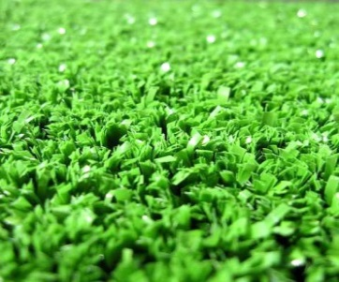

 | Ворота мини-футбольные, металлические, разборные УТ600 | 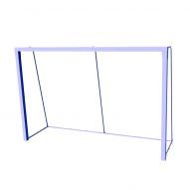

 | Стенд баскетбольный FIBA (180х105), щит фанера влагостойкая УТ410 | 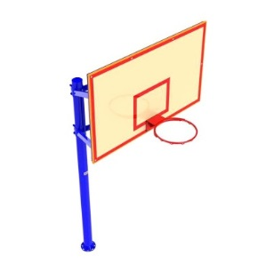

 | Волейбольно-теннисные стойки с устройством для натягивания сетки УТ 413

 | Комплект панельного ограждения Классик, оцинкованная, покрытая полимерной краской, высота полотна 3м набор усиленных фиксаторов с резиновыми уплотнителями и 1 калиткой | 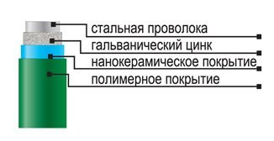

 | С Уважением "КМ СПОРТ" |  | 2019-06-26

